상품제안서
석면 상장케이스 | 상품코드: S37461

 |  |  |  |  |  |  | 02-713-8555 | www.synergygift.co.kr
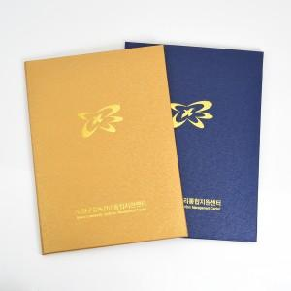

【상세/제작정보】 | <span style="font-size: 18.6667px;">※ 배송비 별도 상품입니다.(박스당 6,000원 부가세별도)</span>

【인쇄/포장옵션】 | 금박, 은박 / 포장불가능

【공급단가】 | 수량 | 100~ | 300~ | 500~ | 1,000~ | 3,000~
*VAT별도 | 단가 | 2,160원 | 2,080원 | 2,000원 | 1,920원 | 1,870원

【상품 URL】 | https://www.synergygift.co.kr:443/src/goods_detail.php?gdno=37461

